OBJ
マッピー OBJ
 | 新ファイル名 | 旧ファイル名 | 内容 | File Size |  | Pixel Size |  | Offset |  | Padding |  | Cell |  | アニメーション | 画像
 |  |  |  | X | Y | X | Y | X | Y | X | Y | X | Y
０ １ ２ ３ ４ ５ ６ ７
８ ９ １０ １１
１２ １３ １４ １５ １６ １７ １８ １９
 | Mappy_OBJ_mappy.png | mappy.png | マッピー | 146 | 56 | 16 | 16 | 2 | 2 | 2 | 2 | 8 | 3 | 0～3：歩き 4～5：トランポリン上昇＆降下時 6：ドア閉じ時 7：ジャンプ時 8～10：転倒 10～11：転倒足ピク（10は転倒と共通利用） 12～19：やられ（回転） ※Hflipで右向き （トランポリン上昇、下降時はFlipなしになります） | 
０ １ ２ ３ ４ ５ ６ ７
８ ９ １０ １１ １２ １３ １４ １５
１６ １７ １８ １９ ２０ ２１ ２２
 | Mappy_OBJ_enemy.png | enemy,png | 敵 | 146 | 56 | 16 | 16 | 2 | 2 | 2 | 2 | 8 | 3 | 0～3：ニャームコ歩き 4～5：ニャームコトランポリン上昇＆降下時 6：ニャームコドア衝突時（しびれ） 7：ニャームコジャンプ時 8～11：ミューキーズ歩き 12～13：ミューキーズトランポイン上昇＆降下時 14：ミューキーズドア衝突時（しびれ） 15：ミューキーズジャンプ時 16～19：ご先祖様歩き 20～21：ご先祖様トランポリン上昇＆降下時 22：ご先祖様ジャンプ時 ※Hflipで右向き | 
０ １ ２
 | Mappy_OBJ_bonus.png | bonus.png | ニャームコ得点表示 | 56 | 20 | 16 | 16 | 2 | 2 | 2 | 2 | 3 | 1 | 0：ニャームコ待機 1：ニャームコ得点表示（腕） 2：ニャームコ得点表示（体） ※得点表示の腕は体から(-8,-8)の位置になります
０ １ ２ ３ ４
５ ６ ７ ８ ９
１０ １１ １２ １３ １４ １５
１６ １７ １８ １９ ２０
 | Mappy_OBJ_other.png | other.png | その他 | 110 | 74 | 16 | 16 | 2 | 2 | 2 | 2 | 6 | 4 | 0：ラジカセ 1：テレビ 2：マイコン 3：モナリザの絵 4：金庫 5～6：ベル 7～8：バルーン小 9：連桁付き符点8分音符16分音符 10： 100 11： 200 12： 300 13： 400 14： 500 15：1000 16：X2 17：X3 18：X4 19：X5 20：X6 | 
０ １ ２ ３
４ ５ ６ ７
８ ９ １０
１１ １２
 | Mappy_OBJ_other_long.png | otherLong.png | その他横長 | 138 | 74 | 32 | 16 | 2 | 2 | 2 | 2 | 4 | 4 | 0： 200 1： 400 2： 800 3：1200 4：1600 5：2000 6：3000 7：4000 8：5000 9：6000 10：ｘ2 11：HURRY 12：GAME OVER
０ １ ２
 | Mappy_OBJ_other_big.png | otherBig.png | その他大 | 104 | 36 | 32 | 32 | 2 | 2 | 2 | 2 | 3 | 1 | 0：マイクロ波 1～2：バルーン大

MAP
マッピー MAP
 | 新ファイル名 | 旧ファイル名 | 内容 | File Size |  | Pixel Size |  | Offset |  | Padding |  | Cell |  | 区分/アニメパターン | 画像
 |  |  |  | X | Y | X | Y | X | Y | X | Y | X | Y
 | Mappy_BG_map01.png | map01.png | １面 | 456 | 256 | 456 | 256 | - | - | - | - | - | - | １面 パーツで構成済みのマップです | 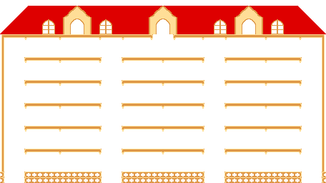
 | Mappy_BG_map02.png | map02.png | ２面 | 456 | 256 | 456 | 256 | - | - | - | - | - | - | ２面 パーツで構成済みのマップです | 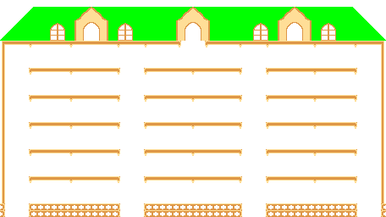
 | Mappy_BG_bonusMap.png | bonusMap.png | ボーナス面 | 456 | 256 | 456 | 256 | - | - | - | - | - | - | ボーナス面 パーツで構成済みのマップです | 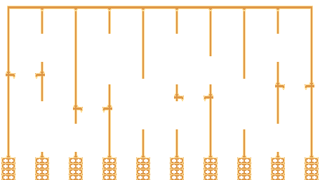
0 1 2 3 4
 | Mappy_BG_roofChip_1x5.png | roofChip1x5.png | 屋根チップ1ｘ5 | 52 | 44 | 8 | 40 | 2 | 2 | 2 | 2 | 5 | 1 | 0：屋根・赤 1：屋根・緑 2：屋根・青 3：屋根・黄 4：壁
0 1 2 3
 | Mappy_BG_roofChip_2x1.png | roofChip2x1.png | 屋根チップ2ｘ1 | 74 | 12 | 16 | 8 | 2 | 2 | 2 | 2 | 4 | 1 | 0：屋根・赤 1：屋根・緑 2：屋根・青 3：屋根・黄
0 1 2 3
 | Mappy_BG_roofChip_2x3.png | roofChip2x3.png | 屋根チップ2ｘ3 | 74 | 28 | 16 | 24 | 2 | 2 | 2 | 2 | 4 | 1 | 0：屋根窓・赤 1：屋根窓・緑 2：屋根窓・青 3：屋根窓・黄
0 1
 | Mappy_BG_roofChip_2x5.png | roofChip2x5.png | 屋根チップ2ｘ5 | 38 | 44 | 16 | 40 | 2 | 2 | 2 | 2 | 2 | 1 | 0：左端 1：右端
0 1 2 3
 | Mappy_BG_roofChip_2x6.png | roofChip2x6.png | 屋根チップ2ｘ6 | 74 | 52 | 16 | 48 | 2 | 2 | 2 | 2 | 4 | 1 | 0：屋根＆小窓・赤 1：屋根＆小窓・緑 2：屋根＆小窓・青 3：屋根＆小窓・黄
0 1 2 3
 | Mappy_BG_roofChip_3x2.png | roofChip3x2.png | 屋根チップ3ｘ2 | 106 | 20 | 24 | 16 | 2 | 2 | 2 | 2 | 4 | 1 | 0：屋根・赤 1：屋根・緑 2：屋根・青 3：屋根・黄
0 1 2 3
 | Mappy_BG_roofChip_3x3.png | roofChip3x3.png | 屋根チップ3ｘ3 | 106 | 28 | 24 | 24 | 2 | 2 | 2 | 2 | 4 | 1 | 0：屋根窓・赤 1：屋根窓・緑 2：屋根窓・青 3：屋根窓・黄
 | Mappy_BG_roofChip_3x5.png | roofChip3x5.png | 屋根チップ3ｘ5 | 24 | 40 | 24 | 40 | - | - | - | - | - | - | 0：窓
0 1 2 3
 | Mappy_BG_roofChip_4x6.png | roofChip4x6.png | 屋根チップ4ｘ6 | 138 | 52 | 32 | 48 | 2 | 2 | 2 | 2 | 4 | 1 | 0：屋根＆窓・赤 1：屋根＆窓・緑 2：屋根＆窓・青 3：屋根＆窓・黄
 | Mappy_BG_roofChip_5x5.png | roofChip5x5.png | 屋根チップ5ｘ5 | 338 | 212 | 40 | 40 | 2 | 2 | 2 | 2 | 8 | 5 | 0：屋根左端A・赤 1：屋根左端A・緑 2：屋根左端A・青 3：屋根左端A・黄 4：屋根・枠A・赤 5：屋根・枠A・緑 6：屋根・枠A・青 7：屋根・枠A・黄 8：屋根右端A・赤 9：屋根右端A・緑 10：屋根右端A・青 11：屋根右端A・黄 12：屋根・枠B 13：屋根・柵 14：屋根左端B・赤 15：屋根左端B・緑 16：屋根左端B・青 17：屋根左端B・黄 18：屋根右端B・赤 19：屋根右端B・緑 20：屋根右端B・青 21：屋根右端B・黄 22：屋根左端C・赤 23：屋根左端C・緑 24：屋根左端C・青 25：屋根左端C・黄 26：屋根・枠C・赤 27：屋根・枠C・緑 28：屋根・枠C・青 29：屋根・枠C・黄 30：屋根右端C・赤 31：屋根右端C・緑 32：屋根右端C・青 33：屋根右端C・黄
０ １ ２ ３ ４ ５ ６ ７
８ ９ １０ １１ １２ １３
１４ １５ １６ １７ １８ １９ ２０ ２１
 |  |  |  |  |  |  |  |  |  |  |  |  |  |  | 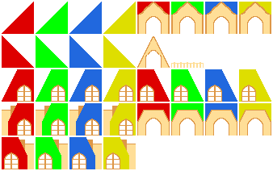
２２ ２３ ２４ ２５ ２６ ２７ ２８ ２９
３０ ３１ ３２ ３３

０ １ ２ ３
４ ５ ６ ７
０ １ ２ ３
0 1
 | Mappy_BG_roofChip_5x6.png | roofChip5x6.png | 屋根チップ5ｘ6 | 170 | 102 | 40 | 48 | 2 | 2 | 2 | 2 | 4 | 2 | 0：屋根左端D・赤 1：屋根左端D・緑 2：屋根左端D・青 3：屋根左端D・黄 4：屋根右端D・赤 5：屋根右端D・緑 6：屋根右端D・青 7：屋根右端D・黄 | 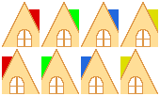
 | Mappy_BG_roofChip_7x6.png | roofChip7x6.png | 屋根チップ7ｘ6 | 234 | 52 | 56 | 48 | 2 | 2 | 2 | 2 | 4 | 1 | 0：屋根・枠D・赤 1：屋根・枠D・緑 2：屋根・枠D・青 3：屋根・枠D・黄
 | Mappy_BG_wallChip_1x1.png | wallChip1x1.png | 外壁チップ1ｘ1 | 22 | 12 | 8 | 8 | 2 | 2 | 2 | 2 | 2 | 1 | 0：トランポリン設置 1：トランポリン設置補強
 | Mappy_BG_wallChip_1x4.png | wallChip1x4.png | 外壁チップ1ｘ4 | 8 | 32 | 8 | 32 | - | - | - | - | - | - | 0：外壁
０ １
 | Mappy_BG_wallChip_4x4.png | wallChip4x4.png | 外壁チップ4ｘ4 | 70 | 36 | 32 | 32 | 2 | 2 | 2 | 2 | 2 | 1 | 0：外壁左上 0：外壁右上
０ １ ２
３ ４ ５ ６ ７
８ ９ １０
 | Mappy_BG_floorChip_1x1.png | floorChip1x1.png | 床チップ1ｘ1 | 52 | 32 | 8 | 8 | 2 | 2 | 2 | 2 | 5 | 3 | 0：一階左端 1：一階中 2：一階右端 3：上階左端 4：上階中 5：ドア設置 6：パワードア設置 7：上階右端 8：一方通行右端 9：一方通行中 10：一方通行左端
０ １ ２
３ ４ ５ ６ ７
８ ９ １０
 | Mappy_BG_floorChip_1x3.png | floorChip1x3.png | 床チップ3ｘ1 | 132 | 32 | 24 | 8 | 2 | 2 | 2 | 2 | 5 | 3 | 0：一階左端 1：一階中 2：一階右端 3：上階左端 4：上階中 5：ドア設置 6：パワードア設置 7：上階右端 8：一方通行右端 9：一方通行中 10：一方通行左端
0 1 2 3 4 5
6
12
18
24
30
36
42
48
54
60
66
72 73 74 75
76 77 78 79
 | Mappy_BG_trampoline.png | trampoline.png | トランポリン | 254 | 254 | 40 | 16 | 2 | 2 | 2 | 2 | 6 | 14 | 0～5：トランポリン緑A 6～11：トランポリン緑B 12～17：トランポリン緑C 18～23：トランポリン緑D 24～29：トランポリン青A 30～35：トランポリン青B 36～41：トランポリン青C 42～47：トランポリン青D 48～53：トランポリン黄A 54～59：トランポリン黄B 60～65：トランポリン黄C 66～71：トランポリン黄D 72～73：トランポリン赤A 74～75：トランポリン赤B 76～77：トランポリン赤C 78～79：トランポリン赤D ※A：左壁際、B：２階以上、 C：１階、D：右壁際 | 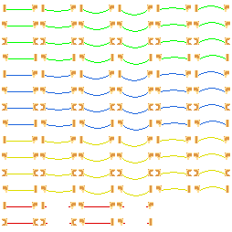 ※視認性を優先し、６～７１の数字は省略しています
0 1 2 3
4 5 6 7 8 9
10 11 12 13 14 15
 | Mappy_BG_door.png | door.png | ドア | 158 | 80 | 24 | 24 | 2 | 2 | 2 | 2 | 6 | 3 | 0：通常のドア右閉 1：普通のドア右開 2：普通のドア左閉 3：普通のドア右開 4～8：パワードア右閉（カラーアニメ） 9：パワードア右開 10～14：パワードア左閉（カラーアニメ） 15：パワードア左開 | 

UI
マッピー UI
 | 新ファイル名 | 旧ファイル名 | 内容 | File Size |  | Pixel Size |  | Offset |  | Padding |  | Cell |  | 区分 | 画像
 |  |  |  | X | Y | X | Y | X | Y | X | Y | X | Y
０ １ ２ ３
 | Mappy_UI_ui.png | ui.png | UI | 74 | 20 | 16 | 16 | 2 | 2 | 2 | 2 | 4 | 1 | 0：ステージ表示１（赤風船小） 1：ステージ表示５（青風船大） 2：ステージ表示10（家） 3：残り数アイコン
 | Mappy_UI_title.png | title.png | タイトル | 176 | 40 | 176 | 40 | - | - | - | - | - | - | タイトル

